상품제안서
까사맘 좌식형& 타워형 가습기3.7L | 상품코드: F29129

 |  |  |  |  |  |  | 02-412-0044 | www.easy1.co.kr
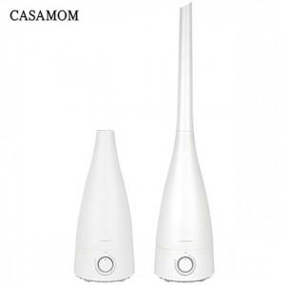

【상세/제작정보】

【인쇄/포장옵션】 | / 포장불가능

【공급단가】 | 수량 | 20~ | 50~ | 100~ | 300~ | 500~
*VAT별도 | 단가 | 32,400원 | 31,860원 | 31,050원 | 30,510원 | 29,700원

【상품 URL】 | http://www.easy1.co.kr/src/goods_detail.php?gdno=29129

